記念Tシャツ
 | 「サニックス旗福岡国際中学生柔道大会2026」大会記念Ｔシャツのご案内

 | ますます御健勝のこととお慶び申し上げます。平素は格別のご高配を賜り、厚く御礼申し上げます。
 | さて、この度「サニックス旗福岡国際中学生柔道大会2026」の大会記念Ｔシャツの販売を行います。
 | つきましては、下記にご案内させて頂きますので、よろしくお願い致します。

 | お申込み方法 |  | 下記のお申込み表に枚数をご記入の上、メール／ＦＡＸにてお申込み下さい。
 |  |  | ※お申込みは自由です。希望があればお申込み下さい。

 | ご注文受付日程 |  | 申込み締切日；１１月２０日（金）まで

 | 料金 |  | １枚／２，５００円（税込）

 | お受渡し日・場所 |  | １２月２５(金) ～ ２７日(日) フロント及び体育館にて受渡し
 |  |  | ※宿泊チームはフロント渡し。 日帰りチームは体育館渡し。

 | お支払い方法 |  | ①当日現金支払い
 |  |  | ②事前振り込み ※１２月１５日(火)まで

 | お振込み先 |  | 西日本銀行 福岡支店 普通預金１７７０２４７
 |  |  | 口座名 株式会社グローバルアリーナ

 | お申込み・お問合せ先 |  | グローバルアリーナ内 サニックス旗柔道大会事務局 担当：鬼束・森田
 |  |  | E-mail；morita318@global-arena.org FAX 0940-33-8419 TEL0940-33-8400

 | チーム名
 | 責任者名
 | ご連絡先 |  |  |  |  |  |  |  |  |  | ※当日ご連絡がつく方
 | お受け取り方法 | フロントロビー もしくは 体育館受付 |  |  |  |  |  |  |  | 希望日を〇で囲んで下さい。
 |  | 12/25(金) ・ 26(土) ・ 27(日)

 | 領収書 | 必要 ・ 不要 |  |  | 領収書宛名:

 | お申込み表 ※ご希望のカラー（複数色OK)・サイズの欄に枚数をご記入下さい。

 | 蛍光 ピンク |  | S | M | L | XL | XXL | XXXL | XXXXL | 合計枚数 |  | 備考
 | ブラック | サイズ
 | グレー | サイズ
 | ゴールド | サイズ
 | アイビーグリーン | サイズ
 | オリーブ | サイズ
 | ターコイズブルー | サイズ
 | レッド | サイズ
 | バーカンディ | サイズ
 | コバルトブルー | サイズ
 | ネイビー | サイズ

 |  |  | 合計 |  |  | 枚 | お支払い金額 |  |  |  |  |  | 円

大会オリジナルTシャツデザイン

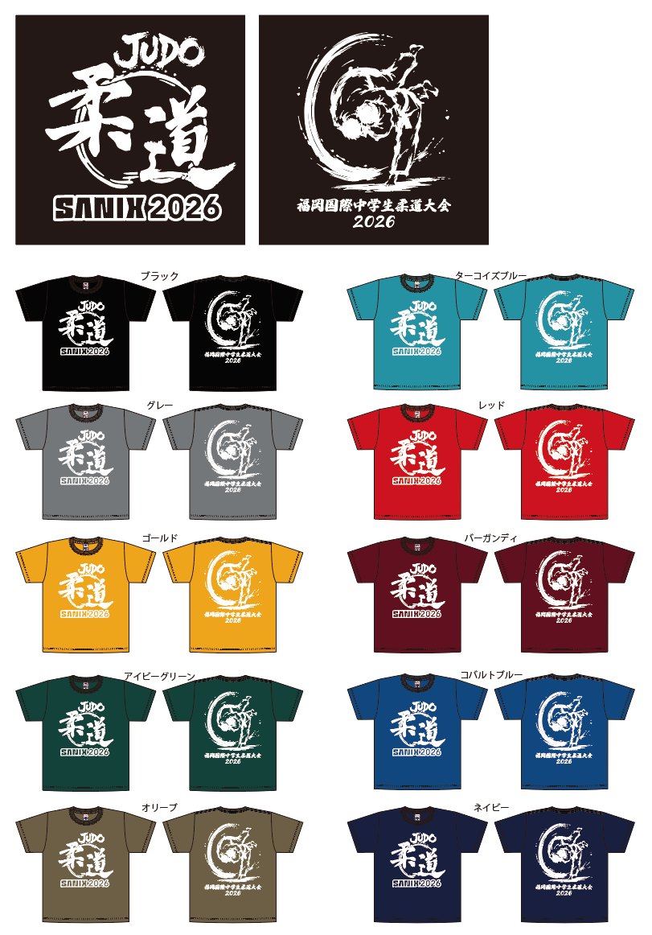

 | ※実際の色と異なることがございます。予めご了承ください。

アレルギー表記入例(アレルギー・宗教)
記 入 例 | 除去食に関するグローバルアリーナからのお願い
 |  |  |  |  |  |  |  | （記入年月日） |  |  |  | 2024 |  | 年 | 4 | 月 | 1 | 日
 | ◆安心・安全なお食事をご提供するため、下記をご理解いただいたうえで、本調査票にご記入ください。
 | 【記入例はグローバルアリーナホームページ（https://global-arena.org）に掲載しています。ご確認ください】
 | ① ご宿泊の10日前までに調査票をご提出ください。（期限を過ぎた場合は、対応いたしかねます）
 | ② アレルギーや疾患、宗教上の都合などにより、やむを得ず食べられない方のみが対象となります。好き嫌い等はご遠慮ください。
 | ③ 除去食の対応は、団体食堂「ノーサイド」とお弁当のみの対応となります。その他のお食事では対応しておりません。
 | ※重篤な場合や、食堂での提供が難しいと判断した場合は、持ち込み食をお願いすることがございます。予めご了承ください。
電話番号は必ず連絡が繋がる番号にしてください。
 | ※野外炊飯時に使用するカレーは、ホームページに成分表を掲載しております。ご確認ください。

 | お客様情報記入欄 | ※アレルギーについて十分理解している方（本人または保護者等）の連絡先をご記入ください。
 | フリガナ | ムナカタ タロウ |  |  |  |  | 学校名／団体名 |  |  |  | グローバル学校
 | 氏名 | 宗像 太郎 |  |  |  |  | クラス |  |  |  | 1 | 年 | 1 | 組 | 普通 |  |  | 科
 | 年齢 | 10歳 |  |  |  |  | 電話番号 |  |  |  | 〇〇〇-〇〇〇〇-〇〇〇〇
 | ご利用日 | 2024/4/15～4/16 |  |  |  |  | メールアドレス |  |  |  | ××××＠××××
アレルギーに〇を必ずつけてください。
対応に応じた別途料金を頂きます。
必ず〇をつけてください。
 | ※ご相談されたい方は、メールにて問い合わせをお願いいたします。（allergy@g-arena.com）
 | ◆どのような理由で除去食をご希望ですか？〇をつけてください。
 | アレルギー | ハラル食※ |  |  |  | 特別食※ （宗教/思想/疾患等） |  |  | 特別食理由
 | ● | ● |  |  |  |  |  |  | ※特別食材・別調理のため別途料金をいただきます。
アレルギー品目の中から除去が必要なものを【除去食物】にご記入ください。
※２８品目以外は記入されても対応いたしません。
予めご了承ください。
 | ◆症状の出る原材料ごとに記入し、食べられる範囲と、希望する対応に〇をつけてください。
 | 【特定原材料】 卵、乳、小麦、そば、落花生、えび、かに、くるみ 【特定原材料に準ずるもの】 アーモンド、あわび、いか、いくら、オレンジ、カシューナッツ、キウイフルーツ、牛肉、ごま、さけ、さば、大豆、鶏肉、バナナ、豚肉、まつたけ、もも、やまいも、りんご、ゼラチン ※上記アレルギー28品目のみの対応に限ります |  |  |  |  |  |  |  |  | ノーサイドでは、『ナッツ類、生卵、そば』はメニューで提供していません。しかし、調理器具や食器に関しては、施設内で共有して調理しています。洗浄して使用致しますが、コンタミネーションについてはご理解の上、ご利用ください。

 | 除去食物 | 対応 |  |  |  | 可・及び不可のどちらかに全て〇を記入ください。 ※左記の特定原材料以外に該当がある場合は下の空欄にご記入ください。
 | 卵 | A | B | C | D | 加熱させたもの |  | 可 |  | 不可 | ● | つなぎ |  |  | 可 |  | 不可 | ●
 |  | ● |  |  |  | ふりかけ |  | 可 |  | 不可 | ● | マヨネーズ |  |  | 可 |  | 不可 | ●
 |  |  |  |  |  | 調理油を分ける必要 |  | 有 | ● | 無
 | 乳 | A | B | C | D | 生乳 |  | 可 |  | 不可 | ● | 牛乳を加熱させたもの |  |  | 可 | ● | 不可
 |  |  |  | ● |  | つなぎ |  | 可 | ● | 不可 |  | 乳成分 |  |  | 可 | ● | 不可
 |  |  |  |  |  | 調理油を分ける必要 |  | 有 |  | 無 | ●
 | 小麦 | A | B | C | D | 醤油 |  | 可 |  | 不可 |  | みそ |  |  | 可 |  | 不可
食べられるものには可
食べられないものには不可に
○つけて下さい。
下の空欄に記入する場合はこの項目を見本にどの程度まで喫食可能かご記入ください。
 |  |  |  |  |  | 揚げ物の衣 |  | 可 |  | 不可 |  | 料理酒 |  |  | 可 |  | 不可
 |  |  |  |  |  | 調理油を分ける必要 |  | 有 |  | 無
 | えび | A | B | C | D | そのもの |  | 可 |  | 不可 | ● | 調味料（エキス） |  |  | 可 | ● | 不可
 |  |  |  |  | ● | 調理油を分ける必要 |  | 有 |  | 無 | ●
 | ごま | A | B | C | D | そのもの |  | 可 |  | 不可 |  | ごま油 |  |  | 可 |  | 不可
 |  |  |  |  |  | 調理油を分ける必要 |  | 有 |  | 無
 | 大豆 | A | B | C | D | そのもの |  | 可 |  | 不可 |  | みそ |  |  | 可 |  | 不可
 |  |  |  |  |  | 醤油 |  | 可 |  | 不可 |  | 調理油を分ける必要 |  |  | 有 |  | 無
 | りんご | A | B | C | D | 生は食べられませんが、ソースやエキスに入っているものは食べられます。 加熱したものは食べられます。
 |  |  |  | ●
対応については下の部分を参考にどのような対応方法が良いか希望を○つけてください。
 | 豚肉 | A | B | C | D | 豚肉はすべて除去でお願いします。その他の肉はハラル認証付のみ食べられます。
 |  | ●
 | アルコール | A | B | C | D | 酒もすべて除去でお願いします。醤油・みりんも入っているものは食べられません。
 |  | ●
 | ゼラチン | A | B | C | D | ゼラチンはすべて除去でお願いします。
 |  | ●
 |  | A | B | C | D

 | 【対応】 A:完全除去（全くたべられない） B:少量なら可（つなぎや衣の卵等も可） C:加熱なら可（玉子焼きなど） D:本人除去（自分で取り除くため、特に配慮なし） |  |  |  |  |  |  |  | 完全除去食は、微量でも誤食した場合に症状が起こる方対象です。対応を希望される方は、Aに○印を付けてください。 （微量混入（コンタミネーション）の可能性は、完全には排除できません）
 | 以上、ご協力ありがとうございました。ご利用後のこのアンケート用紙は、個人情報保護の為、破棄させていただきます。
 | ノーサイドご利用の際は、店内スタッフに氏名と除去食対応の旨、お声掛けください。
 | カウンターにて、別メニューでの対応・説明をさせていただきます。 |  |  |  |  |  |  |  |  |  | 株式会社 グローバルアリーナ

